Rute
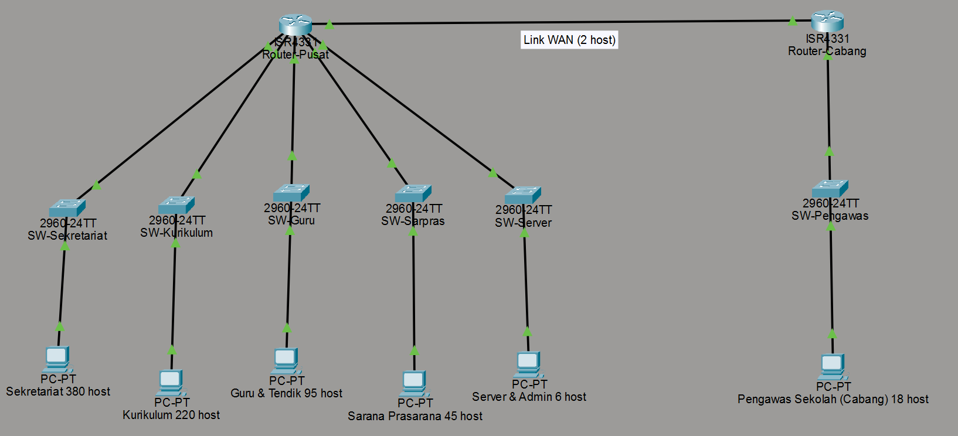
Nama Subnet | Rute | Jumlah IP | Netmask | Topologi
A1 | Router Pusat > SW- Bidang Guru & Tendik - PC | 380 | /25
A2 | Router Pusat > SW- Bidang Kurikulum - PC | 220 | /24
A3 | Router Pusat > SW- Bidang Sarana Prasarana - PC | 95 | /26
A4 | Router Pusat > SW- Pengawas Sekolah (Cabang) - PC | 45 | /27
A5 | Router Pusat > SW- Server & Admin - PC | 18 | /29
A6 | Router Pusat > SW- Sekretariat - PC | 6 | /23
A7 | Router Pusat > Link Router (Pusat-Cabang) | 2 | /30
Total |  | 766 | /22

Pembagian IP-VLSM
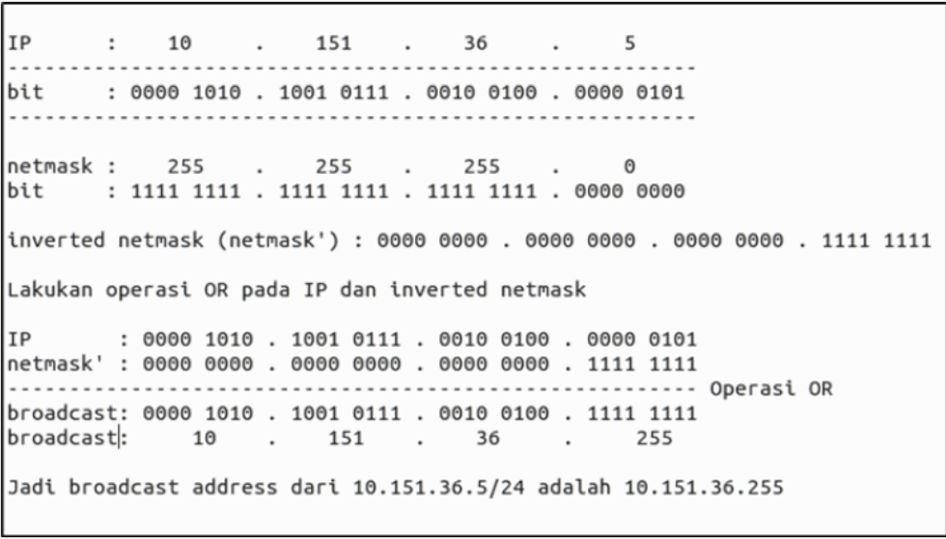
Subnet awal | Kebutuhan | Subnet Final | Kebutuhan | Prefix | Subnet | Nama Subnet | Network ID | Prefix | Netmask | Broadcast | Range IP | Referensi Perhitungan Broadcast | Contoh hitung Broadcast salah satu Subnet
A1 | 95 | A6 | 380 | /23 | A6 | Sekretariat | 10.119.0.0 | /23 | 255.255.254.0 | 10.119.1.255 | 10.119.0.1 - 10.119.1.254 |  | Subnet | Jenis Alamat | Alamat Desimal | Alamat Biner
A2 | 220 | A2 | 220 | /24 | A2 | Bidang Kurikulum | 10.119.2.0 | /24 | 255.255.255.0 | 10.119.2.255 | 10.119.2.1 - 10.119.2.254 |  | A6 | IP Address | 10.119.0.0 | 00001010.01110111.00000000.00000000
A3 | 45 | A1 | 95 | /25 | A1 | Bidang Guru & Tendik | 10.119.3.0 | /25 | 255.255.255.128 | 10.119.3.127 | 10.119.3.1 - 10.119.3.126 |  |  | Subnet Mask | 255.255.254.0 | 11111111.11111111.11111110.00000000
A4 | 18 | A3 | 45 | /26 | A3 | Bidang Sarana Prasarana | 10.119.3.128 | /26 | 255.255.255.192 | 10.119.3.191 | 10.119.3.129 - 10.119.3.190
A5 | 6 | A4 | 18 | /27 | A4 | Pengawas Sekolah (Cabang) | 10.119.3.192 | /27 | 255.255.255.224 | 10.119.3.223 | 10.119.3.193 - 10.119.3.222
A6 | 380 | A5 | 6 | /29 | A5 | Server & Admin | 10.119.3.224 | /29 | 255.255.255.248 | 10.119.3.231 | 10.119.3.225 - 10.119.3.230
Total | 764 | A7 | 2 | /30 | A7 | Link Router (Pusat-Cabang) | 10.119.3.232 | /30 | 255.255.255.252 | 10.119.3.235 | 10.119.3.233 - 10.119.3.234
 |  | Total | 766 | /22 |  |  |  |  |  |  |  |  |  | 00001010 = 10
 |  |  |  |  |  |  |  |  |  |  |  |  |  | 01110111 = 119 | Hasil akhirnya adalah 10.119.1.255
Base Network | 10.119.0.0 |  |  |  |  |  |  |  |  |  |  |  |  | 00000001 = 1
 |  |  |  |  |  |  |  |  |  |  |  |  |  | 11111111 = 255

 |  |  |  |  |  |  |  |  |  |  |  | Referensi Perhitungan Prefix pada salah satu subnet (A6)
 |  |  |  |  |  |  |  |  |  |  |  | Kita butuh 2^n - 2 >= 380.

 |  |  |  |  |  |  |  |  |  |  |  | 2^8 - 2 = 254 (Kurang)

 |  |  |  |  |  |  |  |  |  |  |  | 2^9 - 2 = 510 (Cukup). Kita butuh 9 bit host (suffix).

 |  |  |  |  |  |  |  |  |  |  |  | Prefix = 32 - 9 = /23.

Pembagian IP - CIDR
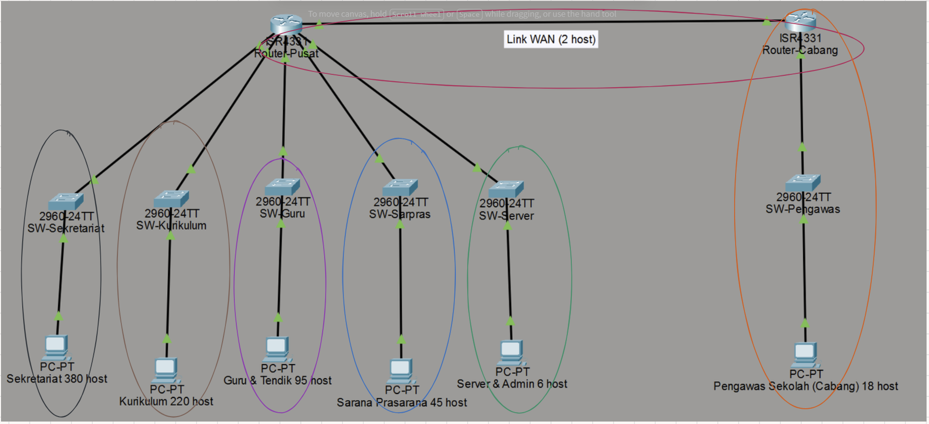
Subnet | Nama Subnet | Network ID | Prefix | Netmask | Broadcast | Range IP
A6 | Sekretariat | 10.119.0.0 | /23 | 255.255.254.0 | 10.119.1.255 | 10.119.0.1 - 10.119.1.254
A2 | Bidang Kurikulum | 10.119.2.0 | /24 | 255.255.255.0 | 10.119.2.255 | 10.119.2.1 - 10.119.2.254
A1 | Bidang Guru & Tendik | 10.119.3.0 | /25 | 255.255.255.128 | 10.119.3.127 | 10.119.3.1 - 10.119.3.126
A3 | Bidang Sarana Prasarana | 10.119.3.128 | /26 | 255.255.255.192 | 10.119.3.191 | 10.119.3.129 - 10.119.3.190
A4 | Pengawas Sekolah (Cabang) | 10.119.3.192 | /27 | 255.255.255.224 | 10.119.3.223 | 10.119.3.193 - 10.119.3.222
A5 | Server & Admin | 10.119.3.224 | /29 | 255.255.255.248 | 10.119.3.231 | 10.119.3.225 - 10.119.3.230
A7 | Link Router (Pusat-Cabang) | 10.119.3.232 | /30 | 255.255.255.252 | 10.119.3.235 | 10.119.3.233 - 10.119.3.234

 |  | Visualisasi Topologi Pembagian IP - CIDR

Penggabungan - CIDR
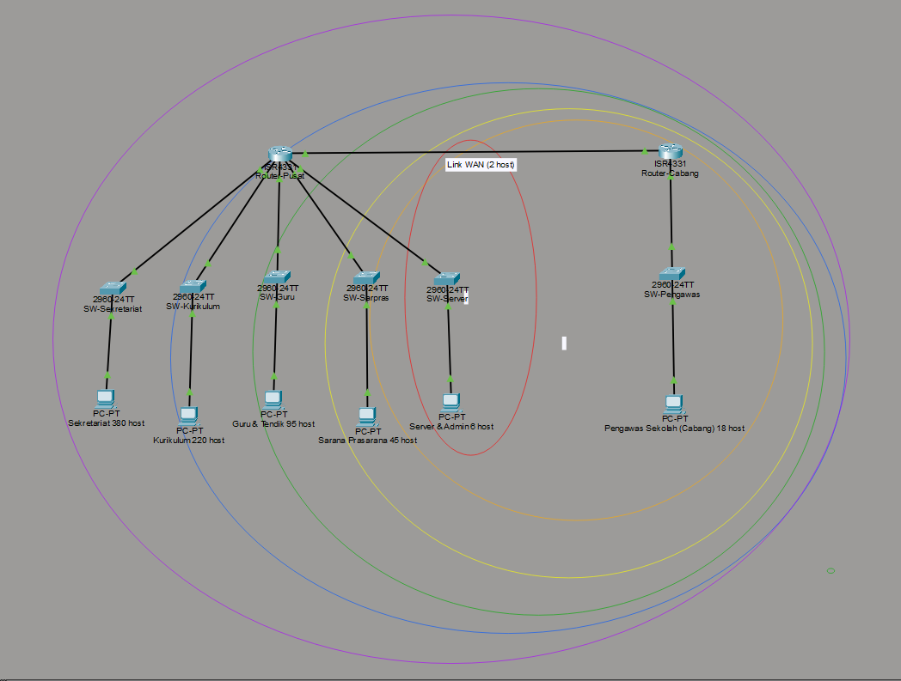
Penggabungan

 | I
 | Subnet | Gabungan dari |  |  |  | Netmask Akhir | Subnet | Subnet | Network ID | Prefix
 |  | 1 |  | 2 |  |  |  | A6 | 10.119.0.0 | /23
 |  | Subnet | Netmask | Subnet | Netmask |  |  | A2 | 10.119.2.0 | /24
 | B1 | A5 | /29 | A7 | /30 | /28 |  | A1 | 10.119.3.0 | /25
 | B2 | A4 | /27 | B1 | /28 | /26 |  | A3 | 10.119.3.128 | /26
 | B3 | A3 | /26 | B2 | /26 | /25 |  | A4 | 10.119.3.192 | /27
 |  |  |  |  |  |  |  | A5 | 10.119.3.224 | /29
 | II |  |  |  |  |  |  | A7 | 10.119.3.232 | /30
 | Subnet | Gabungan dari |  |  |  | Netmask Akhir
 |  | 1 |  | 2
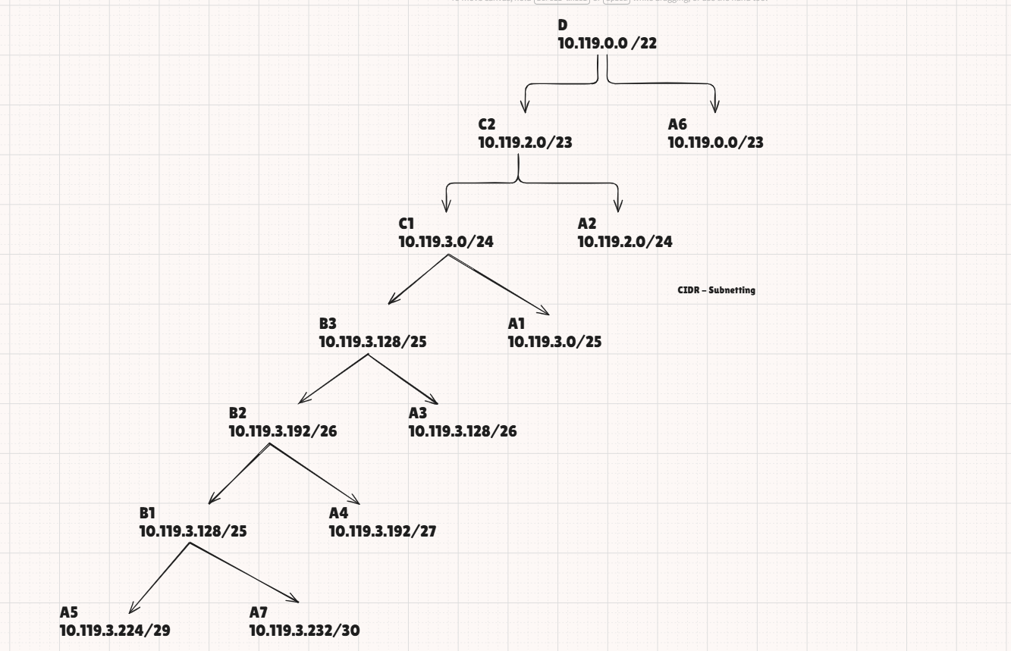
 |  | Subnet | Netmask | Subnet | Netmask
 | C1 | A1 | /25 | B3 | /25 | /24
 | C2 | A2 | /24 | C1 | /24 | /23

 | III
 | Subnet | Gabungan dari |  |  |  | Netmask Akhir
 |  | 1 |  | 2
 |  | Subnet | Netmask | Subnet | Netmask
 | D1 | A6 | /23 | C2 | /23 | /22

 | Visulisasi Gabungan CIDR

